总结
游戏体验局数
1.游戏体验局数分布
1-5局 | 4
5-10局 | 5
10-15局 | 7
15局以上 | 5

最佳表现击杀敌人人数
2.最佳表现击杀敌人人数分布
1-3个 | 2
3-6个 | 7
6-10个 | 7
10个以上 | 5

3.大部分玩家在3-5局后能够了解游戏玩法和规则

4.半数以上玩家觉得游戏较容易上手

5.操控满意程度一般

6.玩家对游戏节奏的感觉击中分布在3分-一般的范围内，表明当前节奏尚可，有1人感觉冗长。

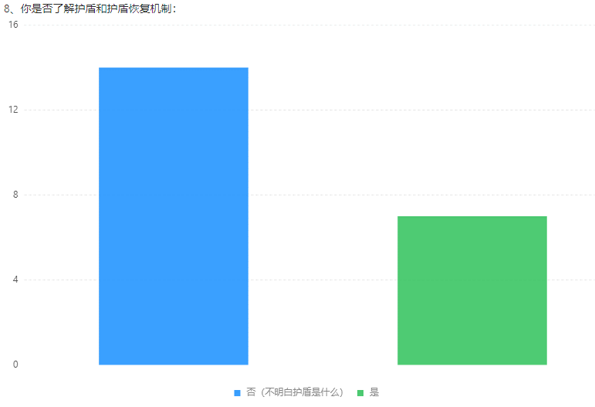
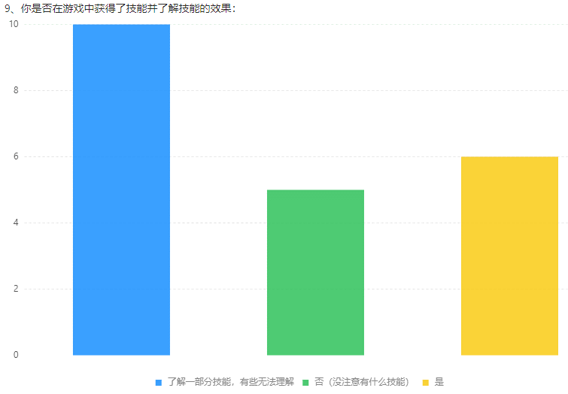
7.必要基本技巧了解程度（投掷方向、护盾恢复、技能相关）：
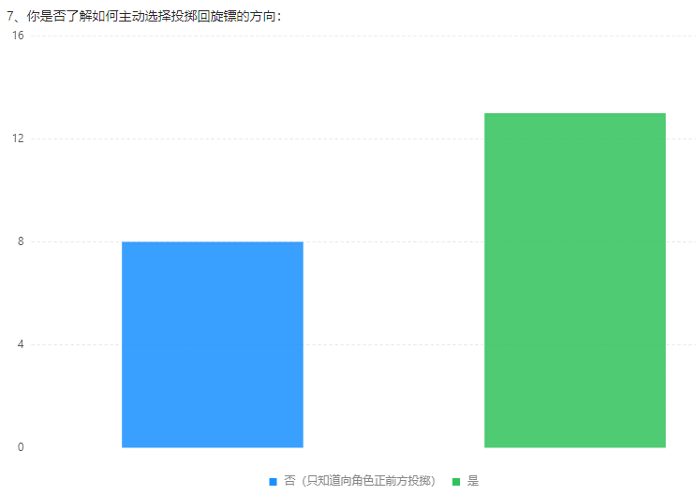

相比之下，护盾恢复机制更难以理解。

8.进阶技巧了解程度（长按蓄力、脚踢）：
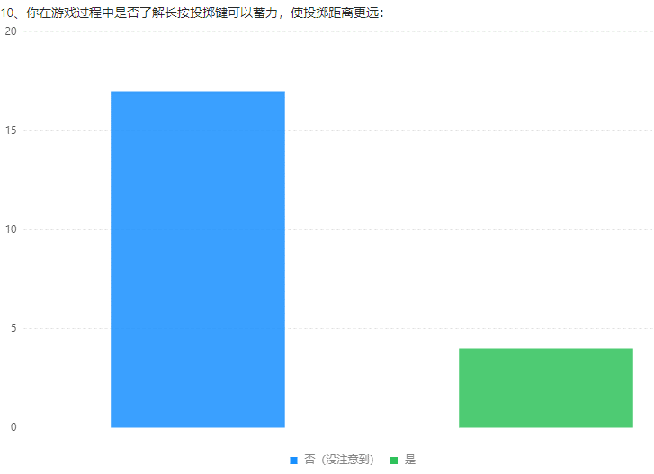
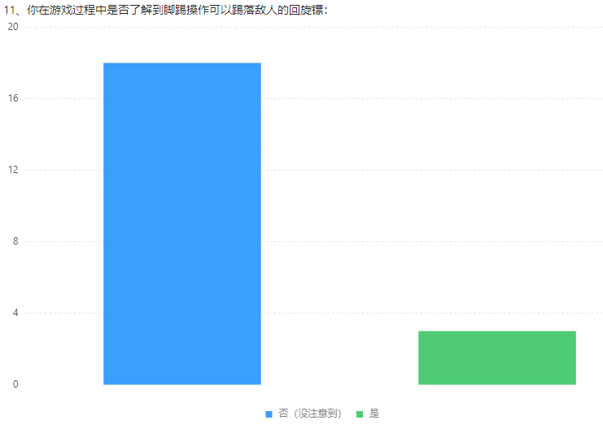

进阶技巧了解玩家较少

9.地图机关相关：
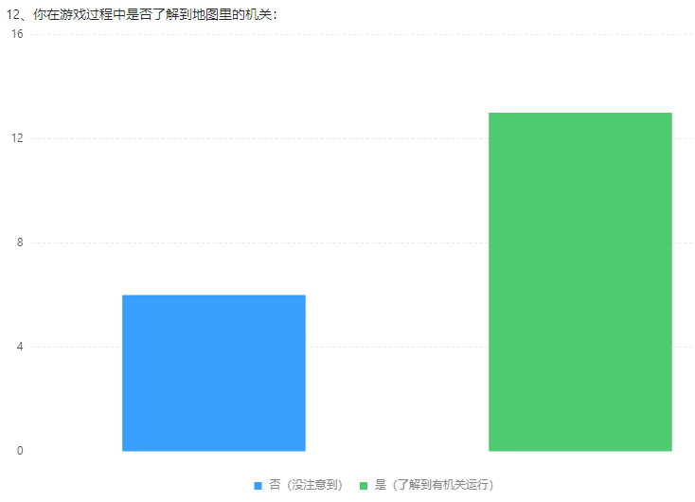

还是有部分玩家表示没有注意到地图机关

游戏难度评价
10.游戏难度评价：
1-太简单了 | 2
2 | 3
3-一般 | 11
4 | 6
5-太难了 | 0

难度呈偏向右侧的正态分布，没有玩家觉得特别难，但是有部分玩家感受到了挑战。

整体满意度评分
11.游戏整体满意度：
1分 | 0
2分 | 2
3分 | 10
4分 | 9
5分 | 0

对游戏整体评分集中在3分和4分，

12.不满体验和原因总结：
相机太高，角色太小。
操作不够流畅。
回旋镖会掉，不明白回旋镖落地机制。
扔镖很难打中人。
死亡人数太少，不够刺激。
玩法稍微有点单调。
计分规则不是很清楚，不理解头上数字。
角色外观形象没有差异化
技能和地形没有文字介绍，需要自己摸索才能明白。
长按投掷体验不佳。
跳是默认跳最远距离，希望可以选择位置。
敌我不太好辨认，感觉会误伤。
没有长期目标，容易使人遗忘。
伤害和击中对手展示不够明显。
角色移动方向指示不够明显。
地图中很少有开阔的地方，总是担心扔出去回不来。
回收回旋镖时不能动，很容易死。
一些飘字提示还没有加，所以很多游戏机制新人发现不了，比如缴械。

13.满意的原因或感受：
角色画风比较萌，比较欢乐，轻松可爱。
玩法简单轻度，且有一定沉浸感。
操作简单，适合休闲。

14.游戏最吸引你的一个点：
美术风格。
休闲又竞技。
可以击落回旋镖。
新手每局都能有些新体验，比如技能、机关、跌落等，像发现彩蛋一样。

